Sheet1
能耗分析（首年每月发电量）
 | 1月 | 2月 | 3月 | 4月 | 5月 | 6月 | 7月 | 8月 | 9月 | 10月 | 11月 | 12月
发电量（KWh） | 36311.97 | 45389.97 | 54467.93 | 61730.35 | 63545.96 | 63545.96 | 76255.14 | 63545.96 | 63545.96 | 54467.93 | 45389.97 | 41758.72

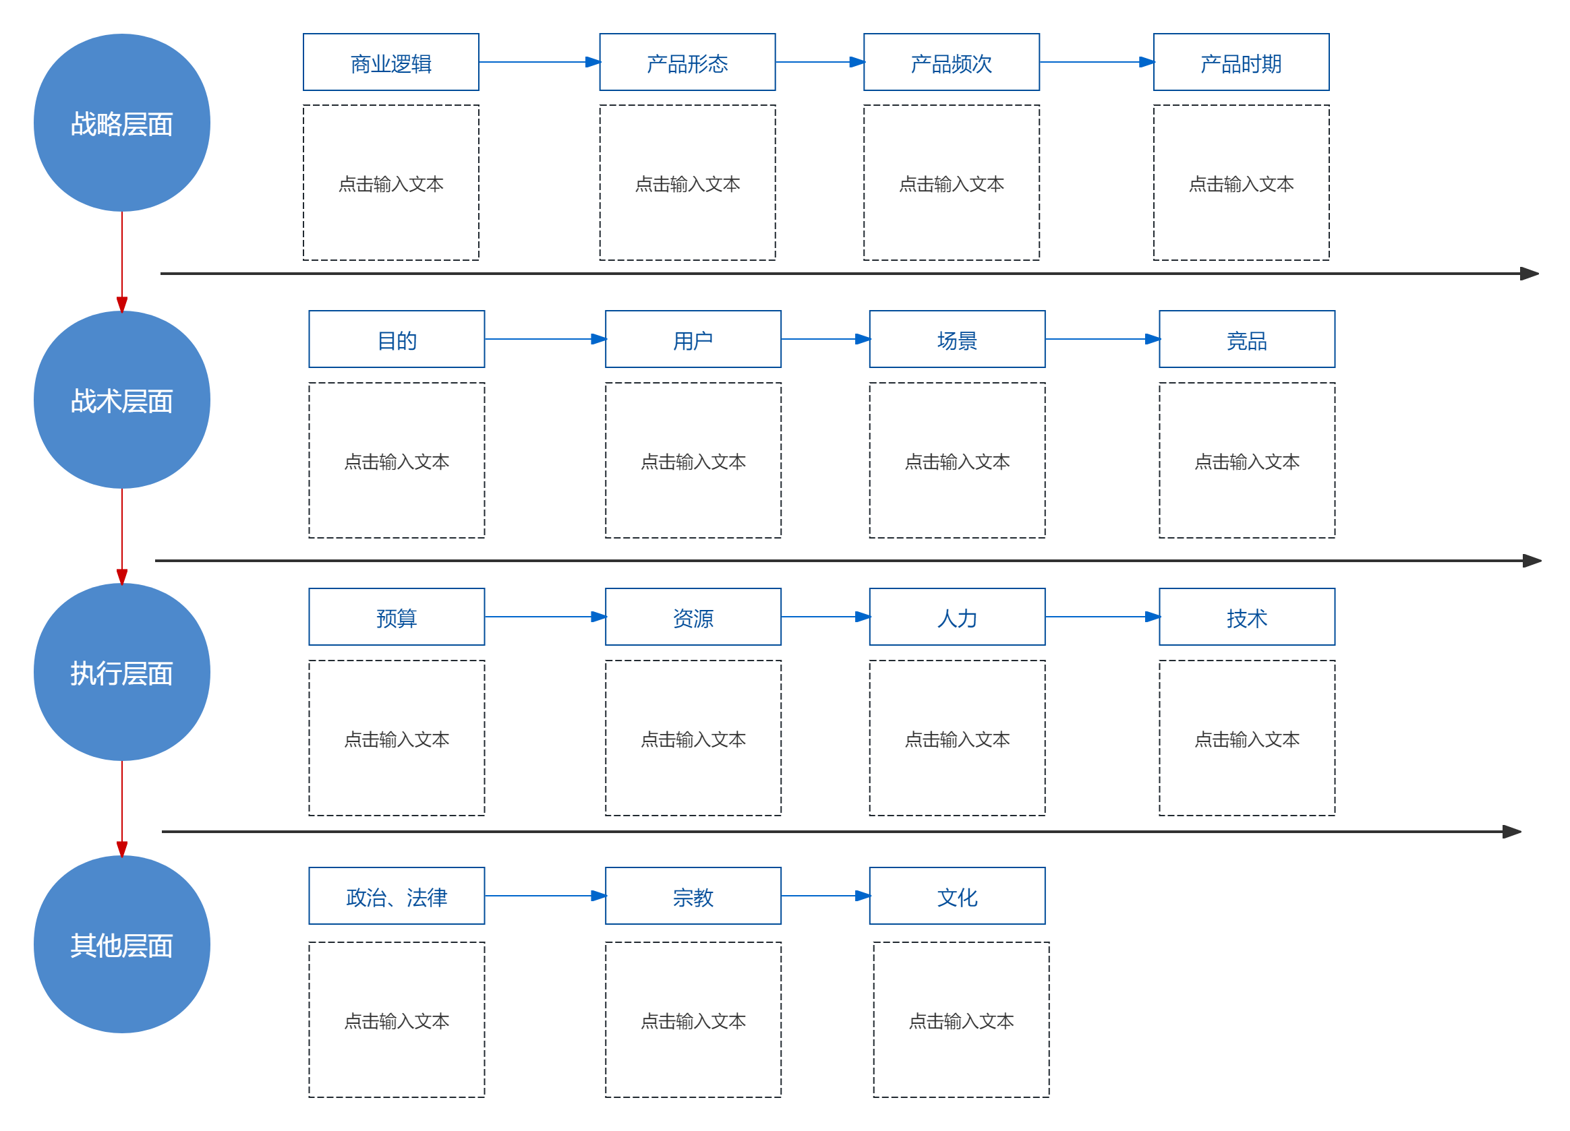

首年发电量（KWh）

